AS build-Επιμέτρηση
 |  |  |  |  |  |  |  |  |  |  |  |  |  |  |  |  |  |  |  | Τύπος | ΤΥΠΟΣ ΚΟΙ | ΣΗΜΕΙΟ ΤΟΠΟΘΕΤΗΣΗΣ | ΕΙΔΟΣ | Είδος κάθετης υποδομής | FIRST BOX | ΕΙΔΟΣ ΥΠΟΔΟΜΗΣ | ΟΡΟΦΟΣ | ΤΥΠΟΣ ΚΟΙ ΣΥΝΔΕΣΗ ΒCP ΜΕ BEP | ΝΕΑ ΑΠΟΜΑΣΤΕΥΣΗ
 |  |  |  |  |  |  |  |  |  |  |  |  |  |  |  |  |  |  |  | RETAIL | 2' μ cable | BCP ΕΠΙ ΤΟΥ ΚΤΙΡΙΟΥ | BCP ΝΕΟ | ΚΑΓΚΕΛΟ | BEP | ΝΕΑ ΥΠΟΔΟΜΗ | ΥΠ 2 | 4 FO G652D | ΝΑΙ
 | 0 ΣΤΟΙΧΕΙΑ ΑΙΤΗΜΑΤΟΣ |  |  |  |  |  |  |  |  |  |  |  |  |  |  |  |  |  |  | WHOLESALE | 4' μ cable | BCP ΕΠΙ ΡΥΜΟΤΟΜΙΚΗΣ | ΥΦΙΣΤΑΜΕΝΟ | ΚΛΙΜΑΚΟΣΤΑΣΙΟ | BCP | ΕΣΚΑΛΗΤ | ΥΠ 1 | 12 FO G652D | ΌΧΙ
 | Τύπος |  | Κατηγορία | SR | ΔΙΕΥΘΥΝΣΗ |  |  |  |  |  |  |  |  |  |  |  | ΑΚ |  |  | WHOLEBUY | 12' μ cable | BCP ΣΤΥΛΟΣ | ΥΦΙΣΤΑΜΕΝΟ ενεργό | ΕΞΩΤΕΡΙΚΑ ΕΠΙΤΟΙΧΙΑ: |  | BCP | ΥΠ | Aerial flat drop cable 2 FΟ
 | PILOT |  | RETAIL | 2-334066371997 | ΑΓΙΟΥ ΚΩΝΣΤΑΝΤΙΝΟΥ 58 |  |  |  |  |  |  |  |  |  |  |  | ΔΦΝ |  |  |  | 12'= 4 μ cable |  |  | ΦΩΤΑΓΩΓΟΣ: |  |  | ΗΜΥ
 | 1 ΚΤΗΡΙΟ |  |  |  |  |  |  |  |  |  |  |  |  |  |  |  |  |  |  |  | 12' =8 μ cable |  |  | ΑΛΛΟ |  |  | ΙΣ
 | SRId | BUILDING ID | AREA TYPE | ΟΡΟΦΟΙ | ΟΡΟΦΟΣ ΠΕΛΑΤΗ | ΟΡΟΦΟΣ BEP | ΥΠΟΓΡΑΦΗ ΔΙΑΧΕΙΡΙΣΤΗ | BEP ONLY | BEP TEMPLATE | BEP TYPE | BMO TYPE | NANOTRONIX | SMART READINESS | ΣΥΣΧΕΤΙΣΜΕΝΟ BCP | ΚΟΝΤΙΝΟ BCP | ΝΕΟ BCP | CONDUIT |  |  |  |  |  |  |  |  |  | ΗΜ
COPY PASTE VALUES FROM TAB ΚΤΗΡΙΟ | 2-334066371997 | 667102934 | OTE | 4 | +01 | +00 | TRUE | FALSE | BEP 1SP 1:8(01..12) ΚΔ | MEDIUM/12/ZTT (01..12) | SMALL/16/RAYCAP | FALSE | TRUE |  |  |  | b04 |  |  |  |  |  |  |  |  |  | 1ος
 |  |  |  |  |  |  |  |  |  |  |  |  |  |  |  |  |  |  |  |  |  |  |  |  |  |  | 2ος
 | 2 KOI CAB first box ( BEP ή BCP) |  |  |  |  |  |  |  |  |  |  |  |  |  |  |  |  |  |  |  |  |  |  |  |  |  | 3ος
 |  |  |  |  |  |  |  |  |  |  |  |  |  |  |  |  |  |  |  |  |  |  |  |  |  |  | 4ος
 |  |  | FIRST BOX | ΤΥΠΟΣ ΚΟΙ | ΜΗΚΟΣ (m) |  |  |  |  |  |  |  |  |  |  |  |  |  |  |  |  |  |  |  |  |  | 5ος
 |  |  | BEP | 4' μ cable | 156 |  |  |  |  |  |  |  |  |  |  |  |  |  |  |  |  |  |  |  |  |  | 6ος
 |  |  |  |  |  |  |  |  |  |  |  |  |  |  |  |  |  |  |  |  |  |  |  |  |  |  | 7ος
 | 3. KOI BCP--BEP
 |  |  |  |  |  |  |  |  |  |  |  |  |  |  |  |  |  |  |  |  |  |  |  |  |  |  | 8ος
 |  |  | ΣΗΜΕΙΟ ΤΟΠΟΘΕΤΗΣΗΣ | ΕΙΔΟΣ | ΤΥΠΟΣ ΚΟΙ ΣΥΝΔΕΣΗ ΒCP ΜΕ BEP | ΜΗΚΟΣ (m) |  |  |  |  |  |  |  |  |  |  |  |  |  |  |  |  |  |  |  |  | 9ος
 |  |  | ΣΗΜΕΙΟ ΤΟΠΟΘΕΤΗΣΗΣ | ΕΙΔΟΣ | ΤΥΠΟΣ ΚΟΙ ΣΥΝΔΕΣΗ ΒCP ΜΕ BEP |  |  |  |  |  |  |  |  |  |  |  |  |  |  |  |  |  |  |  |  |  | 10ος
 |  |  |  |  |  |  |  |  |  |  |  |  |  |  |  |  |  |  |  |  |  |  |  |  |  |  | 11ος
 | 4. BEP-ΟΡΟΦΟΙ

 | ΟΡΟΦΟΣ ΤΟΠΟΘΕΤΗΣΗΣ ΒΕΡ | ΙΣ | ΚΑΓΚΕΛΟ

 | ΟΡΟΦΟΣ | ΔΙΑΜΕΡΙΣΜΑΤΑ | ΚΑΤΑΣΤΗΜΑΤΑ | FB01 | FB01 TYPE | FB02 | FB02 TYPE | FB ΠΕΛΑΤΗ | ΔΙΑΜΕΡΙΣΜΑ ΠΕΛΑΤΗ | GIS ID | FB04 TYPE | FB ΠΕΛΑΤΗ | ΑΡΙΘΜΗΣΗ ΧΩΡΟΥ ΠΕΛΑΤΗ | GIS ID | ΜΕΤΡΑ | ΕΙΔΟΣ 2'',4",12"
COPY PASTE VALUES FROM ΤΑΒ ΟΡΟΦΟΙ | +00 | 1 | 1 | 2 | FB 4 PORTS |  |  |  |  |  |  |  |  |  | 10 | 4"
 | +01 | 1 | 0 | 1 | FB 4 PORTS |  |  |  |  |  |  | FB(+01).1 | Α1 |  | 23 | 2"
 | +02 | 1 | 0 | 1 | FB 4 PORTS |  |  |  |  |  |  |  |  |  | 25 | 2"
 | +03 | 1 | 0 | 1 | FB 4 PORTS |  |  |  |  |  |  |  |  |  | 28 | 2"

 | 5. ΣΤΟΙΧΕΙΑ ΚΑΜΠΙΝΑΣ/ LABEL BEP/BCP |  |  |  |  |  |  |  |  |  |  |  |  |  |  |  |  | 5. ΣΤΟΙΧΕΙΑ BMO
 |  |  |  |  | OPTICAL PATH TYPE | OPTICAL PATH
COPY PASTE VALUES FROM TAB OPTICAL PATHS ( CAB-BEP, CAB-BCP,BCP-BEP) |  |  |  |  | CAB-BEP | G526_SGA04(1:8).01_249_BEP01(b04)_01_SB01(1:8)
 |  |  |  |  | CAB-BEP | G526_250_BEP01(b04)_02
 |  |  |  |  | CAB-BEP | G526_251_BEP01(b04)_03 |  |  |  |  |  |  |  |  |  |  |  |  | ΒΜΟ XLARGE BEP with 1 splitter
 |  |  |  |  | CAB-BEP | G526_252_BEP01(b04)_04 |  |  |  |  |  |  |  |  |  |  |  |  | ΘΕΣΗ | A | ΘΕΣΗ | B | ΠΑΡΑΤΗΡΗΣΕΙΣ
 |  |  |  |  |  |  |  |  |  |  |  |  |  |  |  |  |  |  | 1 | 1 | 25 | 2 | από καμπίνα
 |  | ΘΕΣΗ | A | B | C | D | ΠΑΡΑΤΗΡΗΣΕΙΣ |  |  |  |  |  |  |  |  |  |  |  | 2 | 3 | 26 | 4
 |  | 1 |  |  |  |  | από καμπίνα |  |  |  |  |  |  |  |  |  |  |  | 3 | FB(+00).1_01 | 27 | FB(+00).1_02
 |  | 2 | 0 | 0 | SMALL BCP with 1 splitter ZTT |  |  |  |  |  |  |  |  |  |  |  |  |  | 4 | FB(+00).1_03 | 28 | FB(+00).1_04
 |  | 3 | 0 | 0 | ΘΕΣΗ | - | ΠΑΡΑΤΗΡΗΣΕΙΣ |  |  |  |  |  |  |  |  |  |  |  | 5 | FB(+01).1_01 | 29 | FB(+01).1_02
 |  | 4 | 0 | 0 | 1 | 249 | ΑΓΙΟΥ ΚΩΝΣΤΑΝΤΙΝΟΥ 58 |  |  |  |  |  |  |  |  |  |  |  | 6 | FB(+02).1_01 | 30 | FB(+02).1_02
 |  | 5 | 0 | 0 | 2 | 250 | ΑΓΙΟΥ ΚΩΝΣΤΑΝΤΙΝΟΥ 58 |  |  |  |  |  |  |  |  |  |  |  | 7 | FB(+03).1_01 | 31 | FB(+03).1_02
 |  | 6 | 0 | 0 | 3 | 251 | ΑΓΙΟΥ ΚΩΝΣΤΑΝΤΙΝΟΥ 58 |  |  |  |  |  |  |  |  |  |  |  | 8 | 0 | 32 | 0
 |  | 7 | 0 | 0 | 4 | 252 | ΑΓΙΟΥ ΚΩΝΣΤΑΝΤΙΝΟΥ 58 |  |  |  |  |  |  |  |  |  |  |  | 9 | 0 | 33 | 0
 |  | 8 | 0 | 0 | 0 | 0 |  |  |  |  |  |  |  |  |  |  |  |  | 10 | 0 | 34 | 0
 |  | 9 | 0 | 0 | 0 | 0 |  |  |  |  |  |  |  |  |  |  |  |  | 11 | 0 | 35 | 0
 |  |  |  |  |  |  |  |  |  |  |  |  |  |  |  |  |  |  | 12 | 0 | 36 | 0
 |  |  |  |  |  |  |  |  |  |  |  |  |  |  |  |  |  |  | 13 | 0 | 37 | 0
 |  |  |  |  | Medium BEP with 1 splitter |  |  |  |  |  |  |  |  |  |  |  |  |  | 14 | 0 | 38 | 0
 |  |  |  |  | ΘΕΣΗ | Α | ΘΕΣΗ | Β | ΠΑΡΑΤΗΡΗΣΕΙΣ |  |  |  |  |  |  |  |  |  | 15 | 0 | 39 | 0
 |  |  |  |  | 1 | 1 | 1 | 2 | από καμπίνα |  |  |  |  |  |  |  |  |  | 16 | 0 | 40 | 0
 |  |  |  |  | 2 | 3 | 2 | 4 |  |  |  |  |  |  |  |  |  |  | 17 | 0 | 41 | 0
 |  |  |  |  | 3 | SB01.01_FB(+00).1_01_BMO01_01a | 3 | SB01.02_FB(+00).1_02_BMO01_02a |  |  |  |  |  |  |  |  |  |  | 18 | 0 | 42 | 0
 |  |  |  |  | 4 | SB01.03_FB(+01).1_01_BMO01_05a | 4 | SB01.04_FB(+02).1_01_BMO01_07a |  |  |  |  |  |  |  |  |  |  | 19 | 0 | 43 | 0 | χωρίς ports
 |  |  |  |  | 5 | SB01.05_FB(+03).1_01_BMO01_09a | 5 | SB01.06__ |  |  |  |  |  |  |  |  |  |  | 20 | 0 | 44 | 0 | χωρίς ports
 |  |  |  |  | 6 | SB01.07__ | 6 | SB01.08__ |  |  |  |  |  |  |  |  |  |  | 21 | - | 45 | - | χωρίς ports
 |  |  |  |  | 7 | - | 7 | - | χωρίς ports |  |  |  |  |  |  |  |  |  | 22 | - | 46 | - | χωρίς ports
 |  |  |  |  | 8 | - | 8 | - | χωρίς ports |  |  |  |  |  |  |  |  |  | 23 | - | 47 | - | χωρίς ports
 |  |  |  |  |  |  |  |  |  |  |  |  |  |  |  |  |  |  | 24 | - | 48 | - | χωρίς ports

 | 6 ΟΡΙΖΟΝΤΟΓΡΑΦΙΑ.
 | 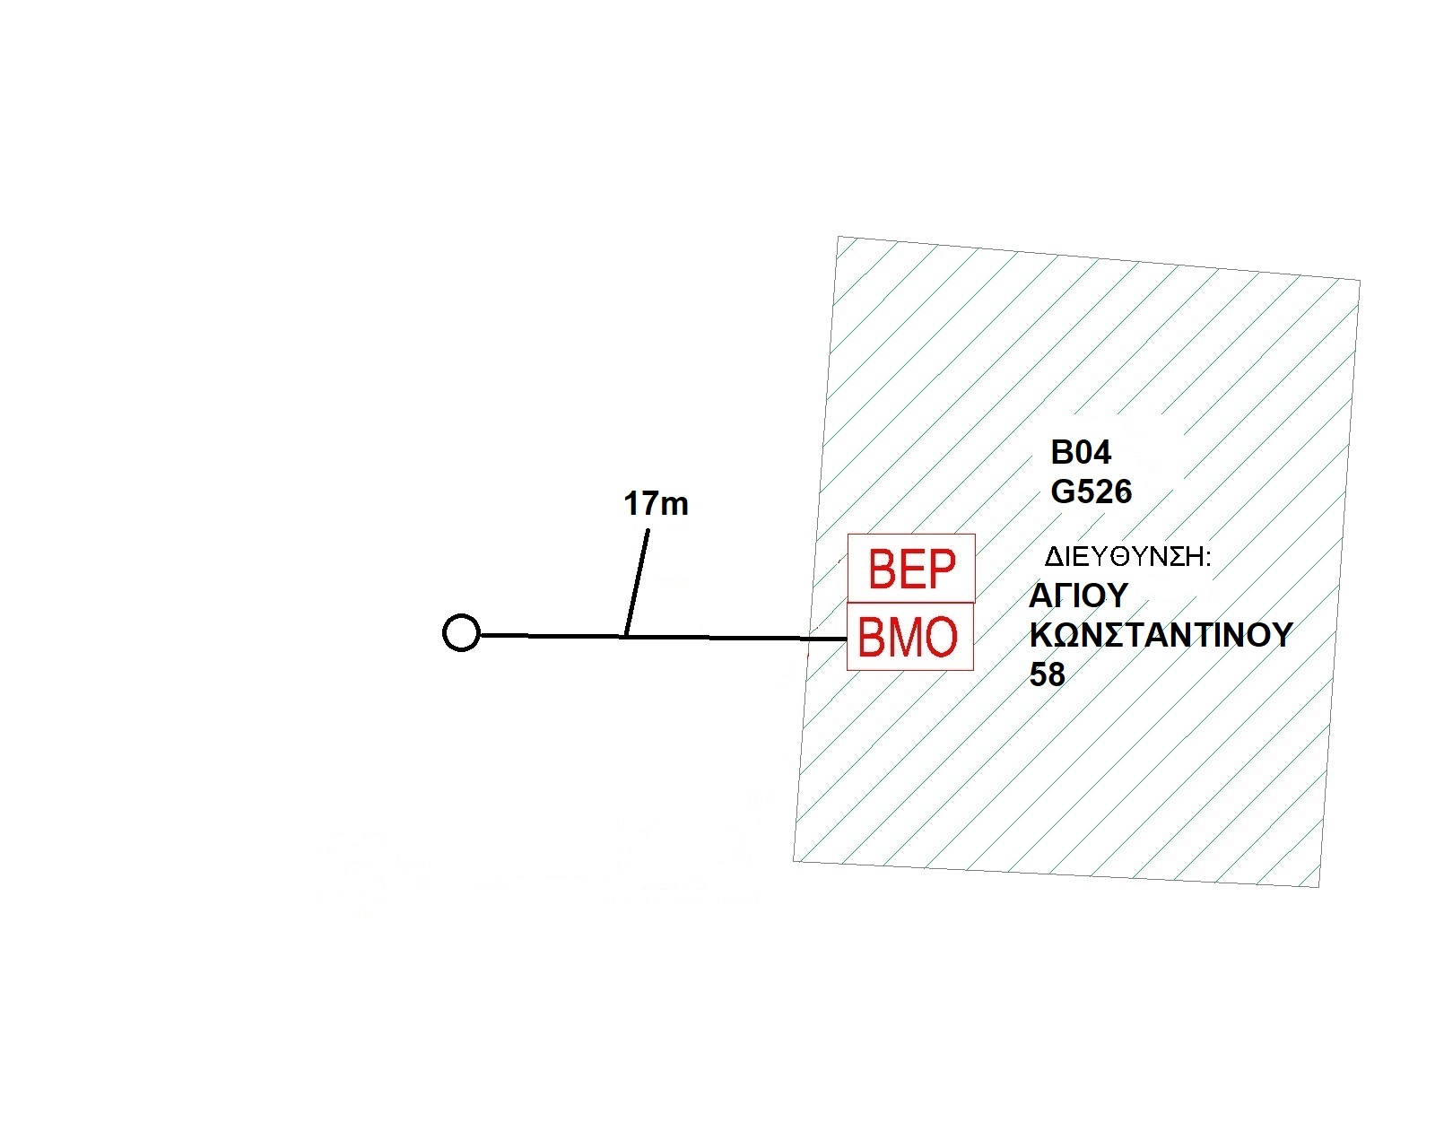 |  |  |  |  |  |  |  |  |  |  |  |  |  |  |  |  |  |  | ΑΠΟΣΤΑΣΗ ΒΜΟ- BEP

 |  |  |  |  |  |  |  |  |  |  |  |  |  |  |  |  |  |  |  | ΕΙΔΟΣ ΕΙΣΑΓΩΓΗΣ | NEA YPODOMH
 |  |  |  |  |  |  |  |  |  |  |  |  |  |  |  |  |  |  |  | Ball Marker -BEP
 |  |  |  |  |  |  |  |  |  |  |  |  |  |  |  |  |  |  |  | Μ/Σ

 |  |  |  |  |  |  |  |  |  |  |  |  |  |  |  |  |  |  |  | ΕΙΔΟΣ ΕΙΣΑΓΩΓΗΣ | ΕΣΚΑΛΗΤ
 |  |  |  |  |  |  |  |  |  |  |  |  |  |  |  |  |  |  |  | Μ/Σ
 |  |  |  |  |  |  |  |  |  |  |  |  |  |  |  |  |  |  |  | ΝΕΑ ΣΩΛΗΝΩΣΗ
 |  |  |  |  |  |  |  |  |  |  |  |  |  |  |  |  |  |  |  | ΣΩΛΗΝΩΣΗ ΕΙΣΑΓΩΓΗΣ
 |  |  |  |  |  |  |  |  |  |  |  |  |  |  |  |  |  |  |  | ΕΣΚΑΛΗΤ -BEP

 |  |  |  |  |  |  |  |  |  |  |  |  |  |  |  |  |  |  |  | ΕΙΔΟΣ ΕΙΣΑΓΩΓΗΣ | ΕΣΚΑΛΗΤ Β1
 |  |  |  |  |  |  |  |  |  |  |  |  |  |  |  |  |  |  |  | ΕΣΚΑΛΗΤ -BEP

 |  |  |  |  |  |  |  |  |  |  |  |  |  |  |  |  |  |  |  | ΕΙΔΟΣ ΕΙΣΑΓΩΓΗΣ | BCP
 |  |  |  |  |  |  |  |  |  |  |  |  |  |  |  |  |  |  |  | BCP ΕΙΔΟΣ
 |  |  |  |  |  |  |  |  |  |  |  |  |  |  |  |  |  |  |  | Ball Marker -BCP
 |  |  |  |  |  |  |  |  |  |  |  |  |  |  |  |  |  |  |  | Μ/Σ
 | ΠΑΡΑΤΗΡΗΣΕΙΣ |  |  |  |  |  |  |  |  |  |  | ΑΛΛΑΓΕΣ ΠΡΟΔΕΣΜΕΥΣΗΣ |  |  |  |  |  |  |  | BCP-BEP ( υποδομη καν/κουβ κλπ)
 |  |  |  |  |  |  |  |  |  |  |  |  |  |  |  |  |  |  |  | BCP-BEP (ΕΝΑΕΡΙΑ)

